关键指标
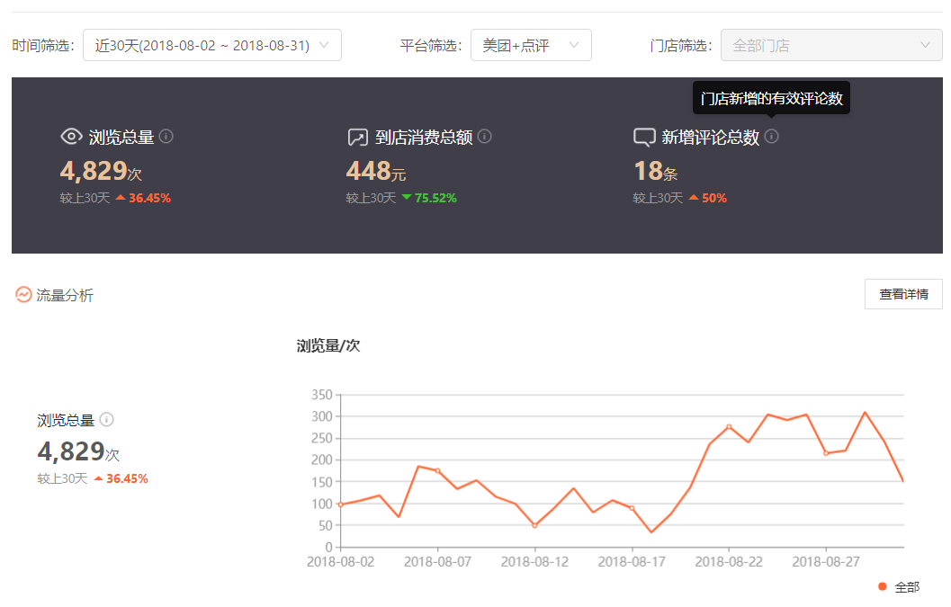
数据截止时间：8月31日
红字为结合机构提供数据汇总
KPI（关键指标）汇总 |  | 8月 | 日均环比 | 7月 | 月环比数据健康度 | 同行较优转化率参考
流量 | PV（次） | 4,933 | 39% | 3,538 | 优 | 9,443 | 52%
 | UV（人） | 1,602 | 59% | 1,010 | 优 | 3,030
 | 跳失率/% | 37% | 1% | 37% | 健康 | 37%
 | 平均页面浏览时间（秒） | 48 | 46% | 33 | 优 | 27
咨询 | 咨询总数 | 85 | 52% | 56 | 优
 | 咨询占比 | 5.3% | -0.2% | 5.5% | 健康 | 4%
销售 | 到院人数 | 45 | -6% | 48 | 健康
 | 到院率 | 53% | -32.8% | 86% | 重点关注 | 40%-80%
 | 成交人数 | 45 | -4% | 47 | 健康
 | 成单率 | 100% | 2.1% | 98% | 健康 | 80%
 | 代运营销售额 | 7,318 | -71% | 25,021 | 重点关注 |  | 线上刷单11单，刷单金额3671元
 | 代运营销售量 | 66 | 3% | 64 | 健康
 | 客单价 | 163 | -58% | 391 | 重点关注
体验报告 | 体验报告数 | 14 | 27% | 11 | 优
 | 案例数（新增） | 3 | -50% | 6 | 重点关注
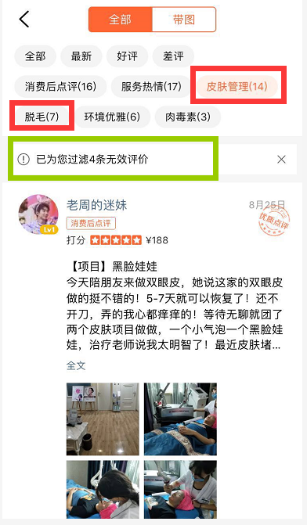
1、目前机构流量达到同期优秀同行的50% - CPC日均消耗 1000元，引入 67%流量 2、流量对比7月增长39%，访客数增长 59%，CPC的增长主要带来了新客户的流量引入 - 9月开始将日均预算降低至 500~ 800元，将部分预算挪至商品销量运营 3、到院率 53%，对比7月下滑近33个点，导致尽管咨询人数提高 52%，却未能带来相对有效的预约到店转化--咨询到院数据记录准确的前提 4、客单价较上月持续下滑，主要原因本月销售商品集中为脱毛及皮肤清洁等低单价产品，无大单开发（上月有1单黑眼圈及眼综合，本月近20个手术类咨询但无1单成交记录）；建议复盘到院接待流程及消费患者回访等，提升开发几率（院内可总结相应升单项目及话术），定期回访 5、目前线上共29封体验报告，本月累计沉淀14封，运营分值成功提升到9.2，已成功晋级5星门店。后续建议沉淀的体验报告，开始着重发力引导在院内的特色项目和主打项目，并且关联医生-祛眼袋眼部抗衰，眼部整形等（目前体验报告主要集中在 皮肤管理）； 6、目前线上共42封案例，本月沉淀3封，建议持续上新，且优先补充玻尿酸、肉毒素、皮肤管理类的案例，同时眼部优质案例持续上线。

关键指标-咨询转化
咨询分布
 | 8月 | 7月
脱毛 | 15 | 10
玻尿酸 | 11 | 11
黑眼圈 | 8 | 5
皮肤清洁 | 6 | 5
祛眼袋 | 5
其他 | 4
眼部整形 | 3 | 2
自体脂肪填充 | 3 | 2
皮肤美白 | 2 | 2
水光针 | 1 | 1
埋线 | 1
肉毒素 | 1 | 2
祛痘 |  | 2
祛斑 |  | 1
咨询Total | 客户来源 | 8月 | 日均环比 | 7月 | 咨询项目 | 8月 | 日均环比 | 7月
 | 咨询总数 | 85 | 52% | 56 | 脱毛 | 15 | 50% | 10
 | 到院人数 | 45 | -6% | 48 | 玻尿酸 | 11 | 0% | 11
 | 到院率 | 52.9% | -32.8% | 85.7% | 黑眼圈 | 8 | 60% | 5
400电话 | 总数 | 24 | 200% | 8 | 皮肤清洁 | 6 | 20% | 5
 | 已接 | 23 | 188% | 8 | 祛眼袋 | 5
 | 未接 | 1 | - | 0 | 其他 | 4 | -
预约按钮 | 总数 | 1 | -80% | 5 | 眼部整形 | 3 |  | 2
 | 门店 | 1 | -80% | 5 | 自体脂肪填充 | 3 | 100.0% | 2
 | 医生 | 0 | - | 0 | 皮肤美白 | 2 | 0% | 2
会员消息 | 总数 | 60 | 40% | 43 | 水光针 | 1 | 0% | 1
 |  |  |  |  | 埋线 | 1
本月截至目前，主要咨询在脱毛、眼部（黑眼圈、祛眼袋）、玻尿酸 |  |  |  |  | 肉毒素 | 1 | -50% | 2
 |  |  |  |  | 祛痘 |  | -100% | 2
 |  |  |  |  | 祛斑 |  |  | 1

关键指标-竞对
本页数据排名均为时间节点的近7天排名数据
此为数据为排名名次，数据越小排名越高
锦江区
 | 曝光指数 | 人气指数 | 人均浏览页面 | 交易指数
6.1 | 6 | 7 | 4 | 6
7.1 | 6 | 5 | 1 | 3
8.1 | 6 | 4 | 2 | 2
8.15 | 6 | 6 | 4 | 3
9.1 | 2 | 2 | 9 | 31

成都市场
 | 曝光指数 | 人气指数 | 人均浏览页面 | 交易指数
6.1 | 32 | 42 | 17 | 38
7.1 | 35 | 32 | 2 | 23
8.1 | 35 | 26 | 8 | 16
8.15 | 38 | 34 | 36 | 26
9.1 | 12 | 17 | 50 | 72

目前机构在成都市场整体，近一周曝光指数从原38名提升至 12名，人气指数排行从原34名提升至17名，取得较大进步。 下一阶段，可以在保持CPC推广通流量导入的过程中，提高商品销售量的提升，提高门店的综合竞争指数。

旧咨询明细
年 | 月 | 日 | 昵称 | 项目分类 | 咨询项目 | 咨询问题 | 转化情况 | 客户等级 | 转化情况 | 客户等级
2018 | 3 | 2018-03-31 | sgh803332973 | 其他 | 未详说 | 当日14点客户咨询，未及时回复，18点客户失效 | 客户未回复 | C | 客户未回复 | S
2018 | 4 | 2018-04-03 | ^^喵呜咪啾 | 其他 | 未详说 | 3月28日客户咨询，未及时回复，4月3日客户日失效 | 客户未回复 | C | 机构未回复 | A
2018 | 4 | 2018-04-03 | 雨雨煜煜 | 眼部整形 | 激光祛眼袋 | 客户咨询激光祛眼袋，会不会有红肿 | 已加微信 | A | 已加微信 | B
2018 | 4 | 2018-04-10 | 橙子大个 | 眼部整形 | 双眼皮 | 咨询双眼皮是否需要提前预约面诊 | 客户未回复 | B | 已拍单 | C
2018 | 4 | 2018-04-11 | 狼牙特戰 | 眼部整形 | 祛眼袋、黑眼圈 | 客户咨询祛眼袋和黑眼圈，是否有优惠活动 | 机构未回复 | B | 已预约到店
2018 | 4 | 2018-04-13 | Darren是小任 | 其他 | 未详说 | 当日10点客户咨询，未及时回复，11点客户失效 | 客户未回复 | C
2018 | 4 | 2018-04-18 | OGq236608267 | 眼部整形 | 双眼皮、开眼角 | 客户咨询项目价格，主动要求加微信 | 已加微信 | A
2018 | 4 | 2018-04-20 | 邓伦老婆945 | 玻尿酸 | 鼻部补打 | 咨询是否可以补打不同品牌玻尿酸 | 客户未回复 | B
2018 | 4 | 2018-04-22 | 庞倩_4825 | 眼部整形 | 祛眼袋 | 咨询祛眼袋价格，回复不及时 | 客户未回复 | B
2018 | 4 | 2018-04-24 | DTf376879731 | 脱毛 | 脱唇毛 | 咨询是否可以脱唇毛 | 客户未回复 | B
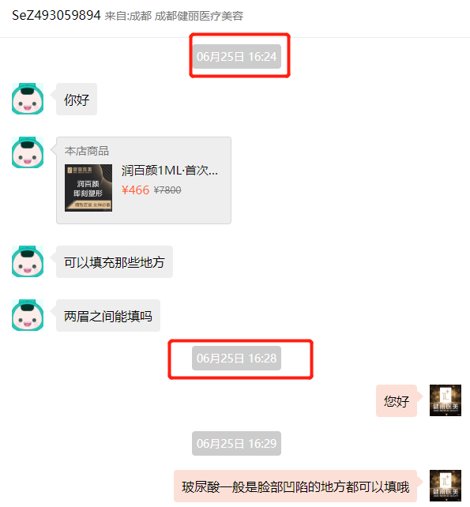
2018 | 4 | 2018-04-27 | rhN188015756 | 其他 | 未详说 |  | 客户未回复 | C
2018 | 5 | 2018-05-02 | zhs1618 | 皮肤管理 | 小气泡 | 客户已经购买团购，咨询是否当天可以到院使用 | 已预约到店 | A
2018 | 5 | 2018-05-03 | egg603255677 | 玻尿酸 | 丰下巴 | 客户咨询中分子玻尿酸是否适合丰下巴 | 客户未回复 | B
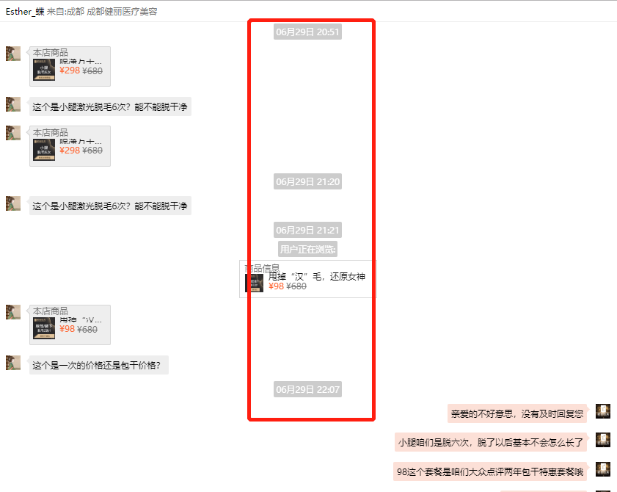
2018 | 5 | 2018-05-07 | dpuser_3163751555 | 脱毛 | 冰点脱毛 | 咨询冰点脱毛是否需要预约，需要提前多久 | 客户未回复 | B
2018 | 5 | 2018-05-16 | 金美珠宝 | 脱毛 | 脱腋毛 | 咨询脱毛包干价格，机构主动推荐活动，预约次日到院，未到 | 客户未回复 | B
2018 | 5 | 2018-05-20 | juy238675065 | 其他 | 未详说 |  | 客户未回复 | C
2018 | 5 | 2018-05-25 | 王二吖9 | 眼部整形 | 祛眼袋 |  | 客户未回复 | B
2018 | 5 | 2018-05-26 | LGB503476807 | 脱毛 | 脱腋毛 |  | 客户未回复 | B
2018 | 5 | 2018-05-28 | gNX838535363 | 皮肤管理 | 祛红血丝 | 咨询项目方式，价格，治疗周期 | 客户未回复 | B
2018 | 6 | 2018-06-03 | XRi943473606 | 玻尿酸 | 未详说 | 打电话预约4号到店，注射玻尿酸 | 已拍单 | S
2018 | 6 | 2018-06-07 | BdF240942407 | 玻尿酸 | 润百颜 | 咨询润百颜可以填充部位，1ml是否够用 | 客户未回复 | B
2018 | 6 | 2018-06-09 | 欢哥 | 皮肤管理 | 未详说 | 皮肤类与双眼皮，已到院面诊 | 已预约到店 | B
2018 | 6 | 2018-06-10 | coO148544183 | 脱毛 | 腋下+小腿 | 预约脱毛到院 | 已拍单 | S
2018 | 6 | 2018-06-12 | Heartbeat.546 | 其他 |  | 咨询是否可以注射自带药物 | 客户未回复 | C
2018 | 6 | 2018-06-13 | akm436073927 | 皮肤管理 | 皮肤清洁类 | 咨询皮肤问题的解决项目 | 已加微信 | A
2018 | 6 | 2018-06-14 | PGl349040336 | 眼部整形 | 黑眼圈、眼袋 | 咨询去黑眼圈需要次数，团购次数，祛眼袋价格 | 已加微信 | A
2018 | 6 | 2018-06-15 | 杨莉，！ | 皮肤管理 | 黑脸娃娃 | 团购后致电机构多次无人接通，退单，机构回应免费体验，已到院体验 | 已预约到店 | A
2018 | 6 | 2018-06-17 | Xxp492064041 | 皮肤管理 | 祛痘坑 | 咨询祛痘坑的治疗项目 | 客户未回复 | B
2018 | 6 | 2018-06-17 | PennyTinger | 脱毛 | 腋下 | 已购买团购，预约明日到院，并咨询小气泡的相关 | 已拍单 | S
2018 | 6 | 2018-06-24 | 玻璃杯_6329 | 玻尿酸 | 垫下巴 | 咨询可到院时间，用量，价格 | 已拍单 | S
2018 | 6 | 2018-06-24 | liuhongling0204 | 玻尿酸 | 未详说 | 6月21号咨询伊婉C是大分子还是小分子，机构未及时回复，客户失效，6月24号机构试图唤醒客户 | 客户未回复 | C
2018 | 6 | 2018-06-24 | 杜坤明 | 皮肤管理 | 小气泡 | 咨询皮肤问题的解决项目 | 已拍单 | S
2018 | 6 | 2018-06-25 | IBH412893444 | 皮肤管理 | 白瓷娃娃 | 两个人预约当天到院，因下雨，改到明天下午2点 | 已拍单 | S
2018 | 6 | 2018-06-25 | SeZ493059894 | 玻尿酸 | 眉间填充 | 咨询眉间部位是否可以玻尿酸填充，机构未及时回复 | 客户未回复 | B
2018 | 6 | 2018-06-28 | abby | 脱毛 | 唇毛/腋毛 | 咨询当天购买团购，是否可以到院治疗 | 客户未回复 | B
2018 | 6 | 2018-06-28 | BOB344225138 | 眼部整形 | 去黑眼圈 | 咨询黑眼圈，治疗时间，周期 | 客户未回复 | B
2018 | 6 | 2018-06-29 | charlene陈陈 | 脱毛 | 小腿 | 咨询项目6次，会不会根除，咨询阶段，考虑下周来做 | 已加微信 | A
2018 | 6 | 2018-06-29 | Esther_蝶 | 脱毛 | 小腿+腋毛 | 回复不及时 | 客户未回复 | B
2018 | 6 | 2018-06-30 | 小悦儿见怪不怪 | 脱毛 | 小腿 | 咨询6次后还会在长吗，以及治疗频次 | 客户未回复 | B
2018 | 7 | 2018-07-02 | 斑驳115 | 脱毛 | 脱毛 | 预约，今日到院，晚到 | 已预约到店 | S
2018 | 7 | 2018-07-03 | 杜坤明 | 其他 | 其他 | 咨询怎样写评价 | 已预约到店 | S
2018 | 7 | 2018-07-03 | egf889403387 | 玻尿酸 | 润百颜 | 咨询项目含不含注射费 | 已加微信 | A
2018 | 7 | 2018-07-04 | taoyixuan0331 | 皮肤管理 | 祛雀斑 | 以前治疗，现在有点更多，咨询有没有治疗方法 | 客户未回复 | B
2018 | 7 | 2018-07-04 | Hvo570612220 | 自体脂肪填充 | 全面部 | 咨询项目是否有活动 | 客户未回复 | B
2018 | 7 | 2018-07-06 | Lic732135530 | 眼部整形 | 去眼袋和泪沟 | 7月4号咨询去眼袋是否包含泪沟，7月5号6号分别激活客户以及邀请客户参加现场直播 | 客户未回复 | C
2018 | 7 | 2018-07-05 | WLc13880737351 | 玻尿酸 | 丰下巴 | 咨询价格，担心是否是医生注射，已预约到院 | 已预约到店 | A
2018 | 7 | 2018-07-05 | DzA343312327 | 肉毒素 | 瘦脸针 | 咨询价格，以及药量 | 客户未回复 | B
2018 | 7 | 2018-07-06 | EoV663773336 | 脱毛 | 腋毛 | 咨询价格，疑惑是否有其他隐形消费 | 客户未回复 | B
2018 | 7 | 2018-07-06 | 敏爷么么哒 | 玻尿酸 | 润百颜 |  | 客户未回复 | B
2018 | 7 | 2018-07-19 | 没有情绪就是最好的情绪。 | 皮肤管理 | 果酸换肤 | 7.8号咨询，7.19激活用户，失败 | 客户未回复 | C
2018 | 7 | 2018-07-19 | wIk240943030 | 皮肤管理 | 果酸换肤 | 7.8号咨询，7.19激活用户，失败 | 客户未回复 | C
2018 | 7 | 2018-07-09 | Mtm842998577 | 玻尿酸 | 隆鼻 | 咨询价格，想要更优惠的价格 | 机构未回复 | A
2018 | 7 | 2018-07-19 | tlK186647612 | 脱毛 | 其他 | 7.11咨询价格，觉得太低，担心隐形消费，7.19激活用户，失败 | 客户未回复 | C
2018 | 7 | 2018-07-13 | 小爽子88 | 皮肤管理 | 水光针 | 咨询水光针与无针水光的区别 | 客户未回复 | B
2018 | 7 | 2018-07-19 | RGB667767054 | 眼部整形 | 眼周松弛 | 7.14咨询眼皮松弛，推荐专利双眼皮，顾客在意价格，7.19激活用户，失败 | 客户未回复 | C
2018 | 7 | 2018-07-14 | 浮生 | 其他 | 其他 | 顾客要求加微信 | 已加微信 | B
2018 | 7 | 2018-07-15 | IHU858452670 | 玻尿酸 | 润百颜 |  | 已加微信 | A
2018 | 7 | 2018-07-15 | 鱼余余鱼 | 玻尿酸 | 下巴+苹果肌 | 7月14号注射过下巴，当天想继续打下巴，建议过一周，15号，想要丰苹果肌，已预约到店 | 已预约到店 | S
2018 | 7 | 2018-07-19 | liuhongling0204 | 玻尿酸 | 伊婉C | 7.16咨询伊婉C是大分子还是小分子，7.19激活用户，失败 | 客户未回复 | C
2018 | 7 | 2018-07-19 | Linsy00 | 肉毒素 | 瘦脸针 | 7.17咨询是否有额外注射费，3月注射过，现在可以再继续注射100单位吗，7.19激活用户，失败 | 客户未回复 | C
2018 | 7 | 2018-07-19 | 淡茗_9766 | 自体脂肪填充 | 下巴 | 7.17咨询，7.19，机构试图激活用户，失败 | 客户未回复 | C
2018 | 7 | 2018-07-18 | CLe406435413 | 脱毛 | 小臂 | 咨询小臂是否包含手背，预约当天下午到院，暂未到院 | 已拍单 | S
2018 | 7 | 2018-07-19 | 李惠敏 | 皮肤管理 | 白瓷娃娃 | 咨询需要多久，预约当天到院 | 已预约到店 | S

